Sheet2
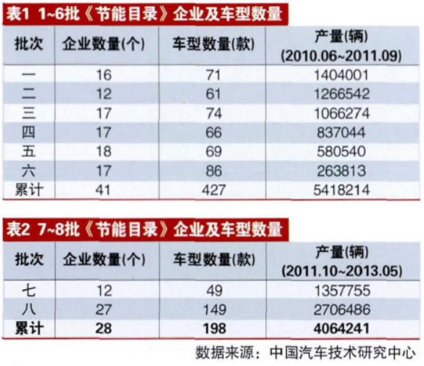
批次 | 公告日期 | 车型数量 | 产量
第一批 | 2010-06-18 | 105 | 1404001
第二批 | 2010-08-11 | 82 | 1266542
第三批 | 2010-09-25 | 51 | 1066274
第四批 | 2010-11-23 | 154 | 837044
第五批 | 2011-02-11 | 106 | 580540
第六批 | 2011-05-11 | 53 | 263813
第七批 | 2011-10-17 | 25 | 1357755
第八批 | 2012-07-10 | 39 | 2706486
第9批 | 2014-09-03 | 163
第10批 | 2015-07-01 | 383

